表紙・改定履歴
Webダイレクト販売
本人情報チェックAPI 詳細設計書

© 2020 Sasuke Financial Lab Inc.

変 更 記 録
版数 REV. | 作成更新日 | 変 更 内 容 | 担 当
01 | 2020-10-22 | 初版 | 若林
02 | 2020-10-28 | ・データ取得の修正 ・商品付加をバージョンのmaxで絞り込む ・個人は商品付加の契約者個人IDで抽出する ・シーケンス図のリクエストの申込idを商品付加idに変更 ・一致確認の詳細を追記 | 若林
03 | 2020-11-18 | ・データ取得の結合に INNER JOIN を明記 | 若林
04 | 2020-11-20 | ・シーケンス図の修正 | 笠松
05 | 2020-11-27 | ・リクエストの商品付加IDを申込IDに変更 ・SQL文変更 ・シーケンス図の修正 | 前原
06 | 2020-12-01 | ・プロセスの表記修正 ・「メールアドレス認証の場合」の文言は無関係のため削除 ・番号整理 ・各シートの体裁を修正 ・画像に隠れていた部分 ・枠に収まっていなかった箇所 ・罫線 | 前原
07 | 2020-12-02 | ・インターフェース画像を更新 | 前原
08 | 2021-01-07 | ・エラーレスポンス「レスポンスチェックエラー」を「パラメータチェックエラー」に修正 | 前原

インターフェース
詳細設計 |  |  | 大項目 | 小項目 | 詳細

 | インターフェース

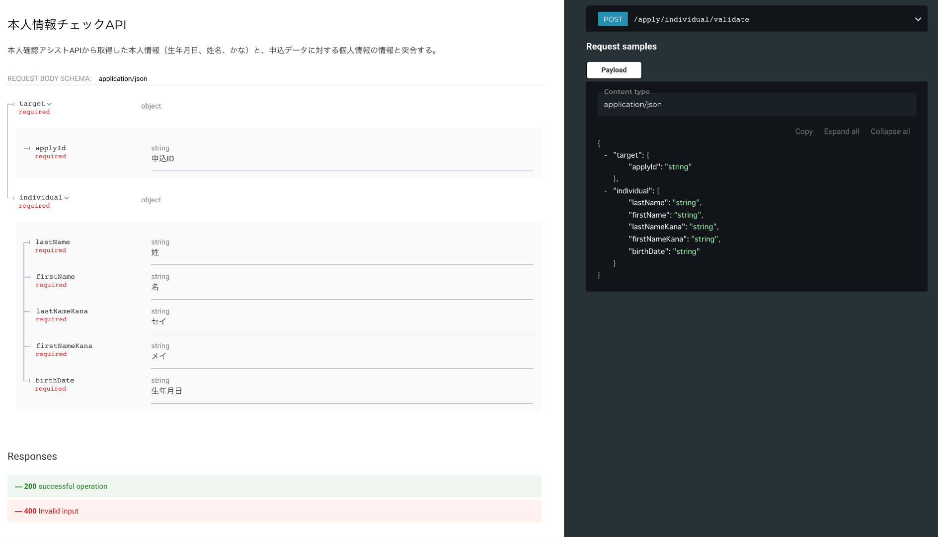

 | エラーコード
 |  | API共通定義書の「リクエスト・レスポンス仕様」シートを参照

プロセス
詳細設計 |  |  |  |  |  | 大項目 |  |  | 小項目 |  | 詳細

 | シーケンス
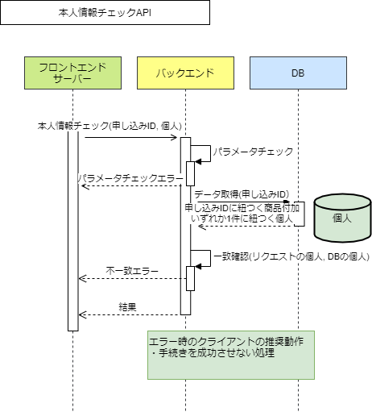

 | プロセス詳細
 | １． | 入力チェック
 |  | API共通設計書のバリデーションルールを参照
 |  | 項目 |  |  |  |  |  | チェック内容 |  |  |  | 説明
 |  | 申込ID |  |  |  |  |  | 未入力
 |  | 個人 |  |  |  |  |  | 未入力
 |  |  |  |  |  |  |  | 型チェック |  |  |  | 生年月日、姓、名、セイ、メイが含まれない場合はエラー

 | ２． | データ取得
 |  | SQL |  |  |  |  |  |  |  | パラメータ |  |  |  | 説明
 |  | SELECT |  | 個人.生年月日
 |  |  |  | 個人.姓
 |  |  |  | 個人.名
 |  |  |  | 個人.セイ
 |  |  |  | 個人.メイ
 |  | FROM |  | 商品付加
 |  | INNER JOIN |  | 個人
 |  |  |  | ON 商品付加.契約者個人ID＝個人.ID
 |  | WHERE |  | 商品付加.申込ID = 【値】 |  |  |  |  |  | リクエスト.申込ID
 |  |  |  | AND 商品付加.バージョン＝ (SELECT MAX(バージョン) FROM 商品付加 WHERE 商品付加.申込ID = 【値】) |  |  |  |  |  | リクエスト.申込ID
 |  | LIMIT |  | 1

 |  | 戻り値 |  |  | 個人DTO |  |  |  | 備考
 |  | 項目名（和） |  |  |  |  | 項目名（英） | 型 | パラメータ |  |  |  | 説明
 |  | 生年月日 |  |  |  |  | birthDate | Date | SQL結果.生年月日
 |  | 姓 |  |  |  |  | lastName | String | SQL結果.姓
 |  | 名 |  |  |  |  | firstName | String | SQL結果.名
 |  | セイ |  |  |  |  | lastNameKana | String | SQL結果.セイ
 |  | メイ |  |  |  |  | firstNameKana | String | SQL結果.メイ

 |  | 個人が存在しない場合は、HTTPステータス:400エラーを応答する
 |  | エラー種別 |  |  |  |  | メッセージ
 |  | パラメータチェックエラー |  |  |  |  | 個人が存在しません

 | ３． | 一致確認
 |  | ■比較対象オブジェクト：レスポンスの個人とDBの個人
 |  | ■比較対象のパラメータ：
 |  |  | ・生年月日
 |  |  | ・姓
 |  |  | ・名
 |  |  | ・セイ
 |  |  | ・メイ
 |  | ■比較方法：
 |  |  | ・生年月日：年、月、日の数値を確認し、全てが合致することを確認する
 |  |  | ・姓/名/セイ/メイ：文字列で完全一致していることを確認する

 |  | いずれかが一致しない場合は400系エラーを応答する。
 |  | エラー種別 |  |  |  |  | メッセージ
 |  | パラメータチェックエラー |  |  |  |  | (生年月日|姓|名|セイ|メイ)が一致しません

 | ４． | （正常系）HTTPステータス:200を応答して処理終了

